工作表1
订单编号：1779
业务员： | 郁
下单内容： | 款式/皮料/颜色： |  | 单肩背包（35cm 手缝）+卡包（机车）/黑色togo/打字热烫无色YG，字体如图，位置如图。
 | 五金： |  | 无
 | 工艺/Logo： |  | 手缝/ 无
下单日期： | 2018-04-22
预计出货日期： | 2018-05-07
其他备注：
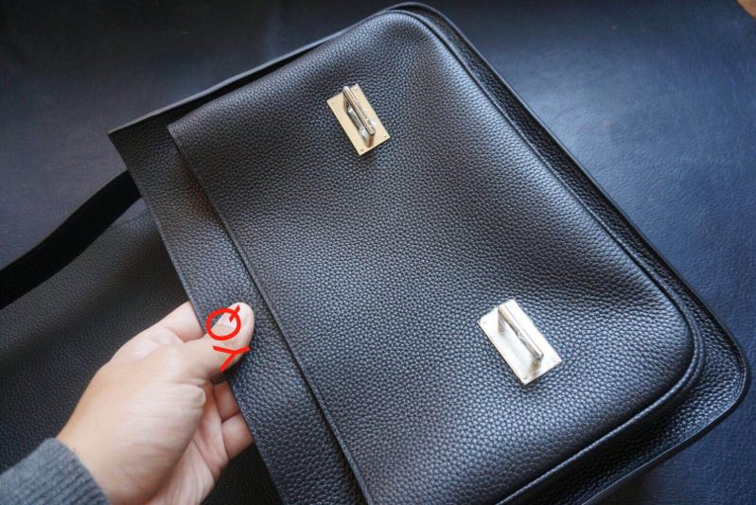 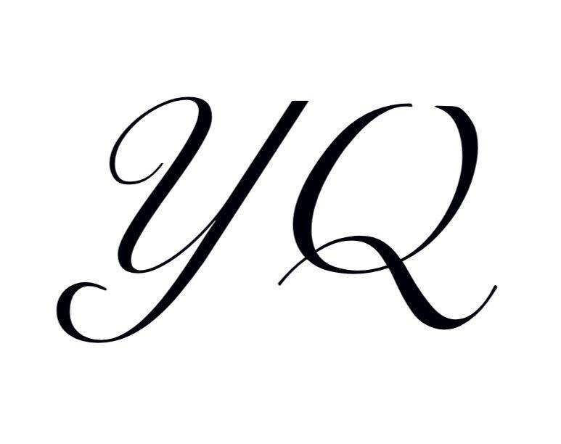 参考图片： | 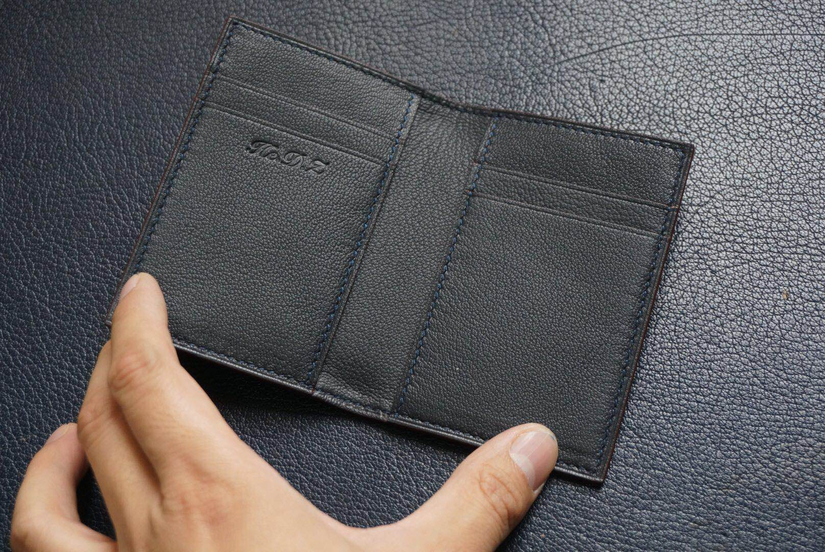

开料 | 铲皮 | 拖料 | 台面 | 油边 | 打斩/ 缝线

五金/ 包装/ QC |  | 技术管理 |  | 厂长签字

